상품제안서
맨도롱제주 선블럭+클렌징폼+캘러웨이6구 4단 골프세트 | 상품코드: S37138

 |  |  |  |  |  |  | 02-713-8555 | www.synergygift.co.kr
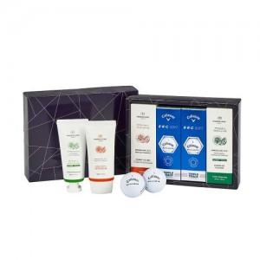

【상세/제작정보】

【인쇄/포장옵션】 | 풀칼라 / 포장지포장

【공급단가】 | 수량 | 15~ | 50~ | 100~ | 300~ | 500~
*VAT별도 | 단가 | 56,020원 | 53,950원 | 51,040원 | 48,550원 | 46,890원

【상품 URL】 | https://www.synergygift.co.kr:443/src/goods_detail.php?gdno=37138

